Hoja1
 |  | El Sernac realizó el primer estudio de presupuesto familiar 2012
Parte de la encuesta en la tabla siguiente: |  |  |  | Para efectos de esta evaluación no hemos considerado el estrato social
Encuesta | Educación | Servicios Básicos | Telecomuni-caciones | Alimen-tación | Vivienda | Trans-porte | otros | Salud | Recreación-Cultura | Artículos de Belleza | Vestuario Calzado | Aseo personal y hogar |  | GSE | Tramo
2012-1 | 10 | 10 | 5 | 30 | 10 | 18 | 2 | 5 | 2 | 2 | 4 | 2 | 100 | m | c2
2012-2 | 8 | 15 | 10 | 13 | 13 | 10 | 8 | 11 | 2 | 2 | 5 | 3 | 100 | m | c3
2012-3 | 9 | 15 | 11 | 12 | 13 | 11 | 8 | 9 | 2 | 2 | 5 | 3 | 100 | a | ab
2012-4 | 4 | 19 | 11 | 18 | 9 | 13 | 8 | 4 | 1 | 2 | 6 | 5 | 100 | b | d
2012-5 | 5 | 20 | 12 | 16 | 9 | 15 | 7 | 2 | 0 | 1 | 7 | 6 | 100 | b | d
2012-6 | 9 | 15 | 10 | 13 | 14 | 8 | 8 | 12 | 1 | 1 | 5 | 4 | 100 | m | c2
2012-7 | 15 | 13 | 9 | 9 | 17 | 10 | 10 | 8 | 2 | 2 | 3 | 2 | 100 | a | c1
2012-8 | 8 | 17 | 8 | 13 | 14 | 9 | 6 | 10 | 2 | 3 | 6 | 4 | 100 | m | c2
2012-9 | 9 | 12 | 12 | 13 | 15 | 10 | 5 | 12 | 2 | 1 | 5 | 4 | 100 | m | c3
2012-10 | 6 | 19 | 10 | 18 | 7 | 14 | 8 | 4 | 0 | 1 | 7 | 6 | 100 | b | e
2012-11 | 9 | 12 | 10 | 14 | 14 | 11 | 6 | 12 | 2 | 2 | 5 | 3 | 100 | m | c2
2012-12 | 15 | 10 | 10 | 8 | 17 | 10 | 10 | 8 | 3 | 4 | 2 | 3 | 100 | a | ab
2012-13 | 5 | 18 | 10 | 19 | 8 | 14 | 7 | 3 | 1 | 2 | 8 | 5 | 100 | b | e

Se Pide: | 1.- Construir un gráfico en base a la información dada y a continuación comente algunas conclusiones en base a la imagen gráfica obtenida
 | 2.- Modifique las características de los objetos contenidos en su gráfico.
 | 3.- Agregue etiquetas a las series que esta representando.
 | 4.- En base su gráfico indique: a) Cuáles son sus categorias y cuáles sus series ( Si es que las tiene)

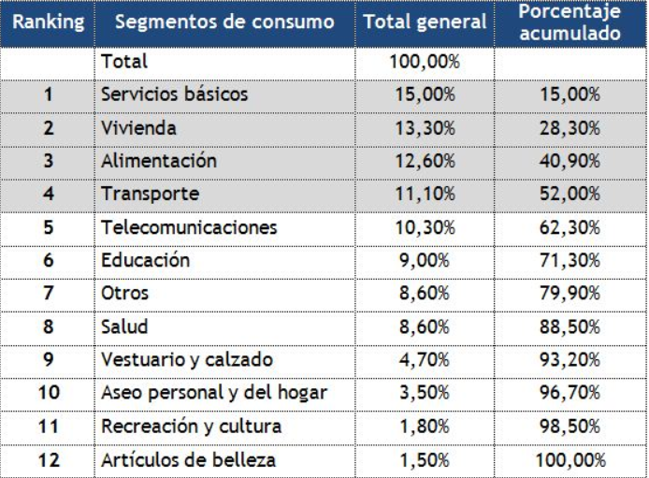
Educación
Servicios Básicos
Telecomuni-caciones
Alimen-tación
Vivienda
Trans-porte
otros
Salud
Recreación-Cultura
Artículos de Belleza
Vestuario Calzado
Aseo personal y hogar

Hoja2
Opción: Datos
Terminología:
1.- Base de Datos: herramienta para recopilar y organizar datos para obtener información
2.- Tablas
3.- Campo
3.- Registro
4.- Filtro
5.- Formulario
6.- Informes
7.- Consultas
 |  |  |  | El Sernac realizó el primer estudio de presupuesto familiar 2012
Parte de la encuesta en la tabla siguiente: |  |  |  |  |  | Para efectos de esta evaluación no hemos considerado el estrato social
Encuesta | GSE | Tramo | Educación | Servicios Básicos | Telecomuni-caciones | Alimen-tación | Vivienda | Trans-porte | otros | Salud | Recreación-Cultura | Artículos de Belleza | Vestuario Calzado | Aseo personal y hogar
2012-1 | m | c2 | 10 | 10 | 5 | 30 | 10 | 18 | 2 | 5 | 2 | 2 | 4 | 2 | 100
2012-2 | m | c3 | 8 | 15 | 10 | 13 | 13 | 10 | 8 | 11 | 2 | 2 | 5 | 3 | 100
2012-3 | a | ab | 9 | 15 | 11 | 12 | 13 | 11 | 8 | 9 | 2 | 2 | 5 | 3 | 100
2012-4 | b | d | 4 | 19 | 11 | 18 | 9 | 13 | 8 | 4 | 1 | 2 | 6 | 5 | 100
2012-5 | b | d | 5 | 20 | 12 | 16 | 9 | 15 | 7 | 2 | 0 | 1 | 7 | 6 | 100
2012-6 | m | c2 | 9 | 15 | 10 | 13 | 14 | 8 | 8 | 12 | 1 | 1 | 5 | 4 | 100
2012-7 | a | c1 | 15 | 13 | 9 | 9 | 17 | 10 | 10 | 8 | 2 | 2 | 3 | 2 | 100
2012-8 | m | c2 | 8 | 17 | 8 | 13 | 14 | 9 | 6 | 10 | 2 | 3 | 6 | 4 | 100
2012-9 | m | c3 | 9 | 12 | 12 | 13 | 15 | 10 | 5 | 12 | 2 | 1 | 5 | 4 | 100
2012-10 | b | e | 6 | 19 | 10 | 18 | 7 | 14 | 8 | 4 | 0 | 1 | 7 | 6 | 100
2012-11 | m | c2 | 9 | 12 | 10 | 14 | 14 | 11 | 6 | 12 | 2 | 2 | 5 | 3 | 100
2012-12 | a | ab | 15 | 10 | 10 | 8 | 17 | 10 | 10 | 8 | 3 | 4 | 2 | 3 | 100
2012-13 | b | e | 5 | 18 | 10 | 19 | 8 | 14 | 7 | 3 | 1 | 2 | 8 | 5 | 100
2012-14 | a | ab | 13 | 11 | 10 | 9 | 18 | 12 | 6 | 8 | 3 | 3 | 3 | 4 | 100
2012-15 | a | c1 | 15 | 12 | 10 | 9 | 14 | 12 | 9 | 8 | 2 | 2 | 5 | 2 | 100
2012-16 | m | c2 | 8 | 16 | 9 | 11 | 14 | 11 | 7 | 12 | 1 | 2 | 5 | 4 | 100
2012-17 | m | c2 | 9 | 17 | 11 | 13 | 12 | 10 | 8 | 9 | 2 | 2 | 4 | 3 | 100
2012-18 | m | c1 | 9 | 14 | 12 | 13 | 15 | 9 | 7 | 9 | 1 | 1 | 6 | 4 | 100
2012-19 | b | e | 5 | 19 | 10 | 19 | 8 | 12 | 9 | 4 | 0 | 2 | 7 | 5 | 100
2012-20 | b | e | 4 | 17 | 11 | 18 | 9 | 14 | 7 | 5 | 0 | 2 | 6 | 7 | 100
2012-21 | b | d | 3 | 16 | 10 | 16 | 9 | 14 | 9 | 5 | 2 | 3 | 7 | 6 | 100

 |  |  |  |  |  |  |  |  |  |  |  |  |  |  |  | Dato: Un dato es un conjunto discreto, de factores objetivos sobre un hecho real.

